美国本地仓出货价格
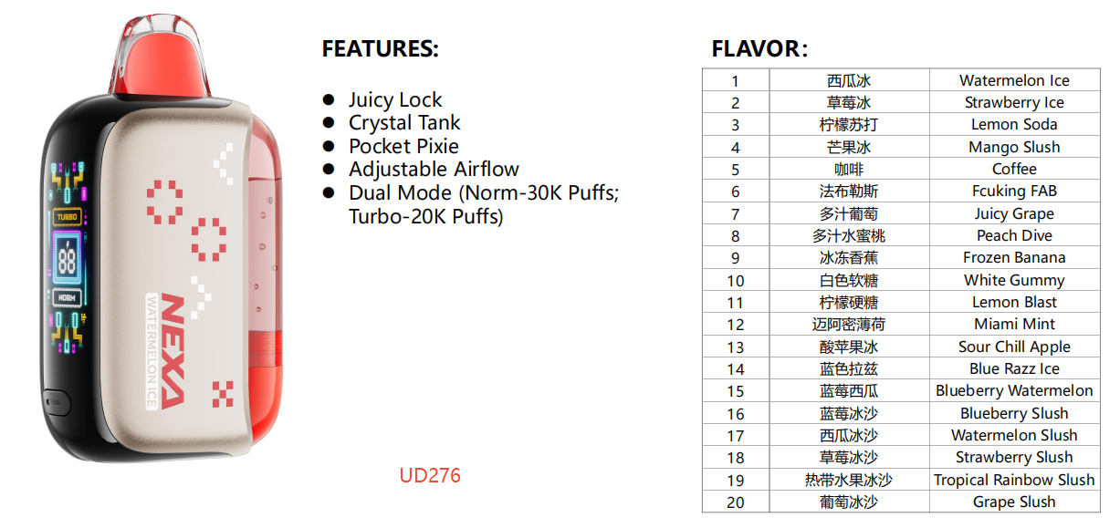
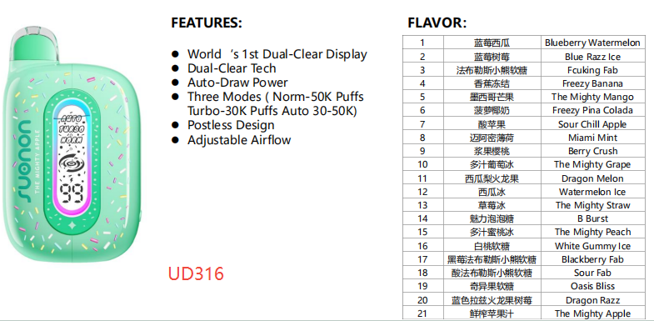
美国仓库出货价格 | 以下价格均为EXW价格（USD） |  |  |  | 备注
出货方式 | 客户在美国的货代仓库自提
版本 | 订单＜2W | 2W≤订单＜5W | 5W≤订单＜10W | 订单≥10W
UD316 | 2.40 | 2.30 | 2.15 | 2.00 | 价格有效期4/28-6/30，如果有更新另行通知
UD276 | 2.40 | 2.30 | 2.15 | 2.00 | 价格有效期4/28-6/30，如果有更新另行通知

以上为在美销售的版本，必须销出美国，不允许在美国境内销售； 如需要在美销售，建议向美国的MD下单。

保税仓-274口味明细
Brand Name | NEXA |  | Product model | FLEX KIT
Product Rendering | 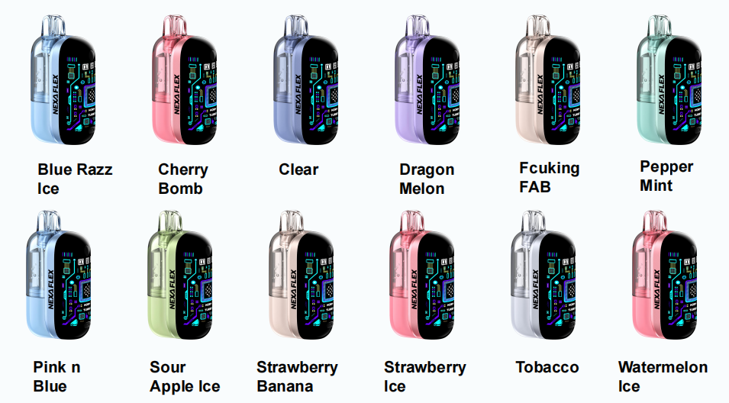
Quantity/pcs | 518,688 |  | Production date | 2025-10-25
Product specifications | ☑ 50mg/ml ☑ Puffs:40000 ☑ Capacity:18ml ☑ 12 flavors available ☑ 1200mAh Rechargeable battery |  | Carton Display | ☑ 100 pcs in a carton. ☑ each carton: 14.34kg; ☑ carton size: 374*344*312mm
Location | 保税仓 |  | Price

物料 | 物料描述 | 规格 | 基本计量单位 | 非限制使用的库存 | 备注
F2UD274D2016 | UD274-FR一次性小烟 | UD274-FR一次性小烟 柠檬冻结 50mg/ml 法国版 | PC | 1,000 | 2026年3月生产，小盒为橙色VI视觉，在美国版版本基础上加贴法语警示语标贴，外箱有NEXA LOGO，箱规100PCS/箱 | 美国仓库出货价格 | 以下价格均为EXW价格（USD） |  |  |  | 备注
F2UD274D2017 | UD274-FR一次性小烟 | UD274-FR一次性小烟 草莓菠萝椰奶 50mg/ml 法国版 | PC | 500 | 2026年3月生产，小盒为橙色VI视觉，在美国版版本基础上加贴法语警示语标贴，外箱有NEXA LOGO，箱规100PCS/箱 | 出货方式 | 客户在美国的货代仓库自提
F2UD274D2018 | UD274-FR一次性小烟 | UD274-FR一次性小烟 酸苹果冰 50mg/ml 法国版 | PC | 1,000 | 2026年3月生产，小盒为橙色VI视觉，在美国版版本基础上加贴法语警示语标贴，外箱有NEXA LOGO，箱规100PCS/箱 | 版本 | 订单＜2W | 2W≤订单＜5W | 5W≤订单＜10W | 订单≥10W
F2UD274D2019 | UD274-FR一次性小烟 | UD274-FR一次性小烟 B-POP 50mg/ml 法国版 | PC | 1,000 | 2026年3月生产，小盒为橙色VI视觉，在美国版版本基础上加贴法语警示语标贴，外箱有NEXA LOGO，箱规100PCS/箱 | UD274 | 美国：MD到SD价格8.25，买10送3 非美区在美仓提货价格暂无更新，case by case谈 |  |  |  | 暂无更新
F2UD274D2020 | UD274-FR一次性小烟 | UD274-FR一次性小烟 蓝色拉兹冰 50mg/ml 法国版 | PC | 1,000 | 2026年3月生产，小盒为橙色VI视觉，在美国版版本基础上加贴法语警示语标贴，外箱有NEXA LOGO，箱规100PCS/箱
F2UD274D2021 | UD274-FR一次性小烟 | UD274-FR一次性小烟 西瓜冰 50mg/ml 法国版 | PC | 1,000 | 2026年3月生产，小盒为橙色VI视觉，在美国版版本基础上加贴法语警示语标贴，外箱有NEXA LOGO，箱规100PCS/箱 | 以上为在美销售的版本，必须销出美国，不允许在美国境内销售； 如需要在美销售，建议向美国的MD下单。
F2UD274D2022 | UD274-FR一次性小烟 | UD274-FR一次性小烟 草莓冰 50mg/ml 法国版 | PC | 1,000 | 2026年3月生产，小盒为橙色VI视觉，在美国版版本基础上加贴法语警示语标贴，外箱有NEXA LOGO，箱规100PCS/箱
F2UD274D2023 | UD274-FR一次性小烟 | UD274-FR一次性小烟 蓝莓西瓜 50mg/ml 法国版 | PC | 1,000 | 2026年3月生产，小盒为橙色VI视觉，在美国版版本基础上加贴法语警示语标贴，外箱有NEXA LOGO，箱规100PCS/箱
F2UD274D2024 | UD274-FR一次性小烟 | UD274-FR一次性小烟 黑莓樱桃 50mg/ml 法国版 | PC | 1,000 | 2026年3月生产，小盒为橙色VI视觉，在美国版版本基础上加贴法语警示语标贴，外箱有NEXA LOGO，箱规100PCS/箱
F2UD274D2025 | UD274-FR一次性小烟 | UD274-FR一次性小烟 迈阿密薄荷 50mg/ml 法国版 | PC | 500 | 2026年3月生产，小盒为橙色VI视觉，在美国版版本基础上加贴法语警示语标贴，外箱有NEXA LOGO，箱规100PCS/箱
F2UD274D2026 | UD274-FR一次性小烟 | UD274-FR一次性小烟 白色软糖 50mg/ml 法国版 | PC | 500 | 2026年3月生产，小盒为橙色VI视觉，在美国版版本基础上加贴法语警示语标贴，外箱有NEXA LOGO，箱规100PCS/箱
F2UD274D2027 | UD274-FR一次性小烟 | UD274-FR一次性小烟 草莓香蕉 50mg/ml 法国版 | PC | 500 | 2026年3月生产，小盒为橙色VI视觉，在美国版版本基础上加贴法语警示语标贴，外箱有NEXA LOGO，箱规100PCS/箱
F2UD274D2028 | UD274-FR一次性小烟 | UD274-FR一次性小烟 乔治亚桃子冰 50mg/ml 法国版 | PC | 1,000 | 2026年3月生产，小盒为橙色VI视觉，在美国版版本基础上加贴法语警示语标贴，外箱有NEXA LOGO，箱规100PCS/箱
F2UD274D2029 | UD274-FR一次性小烟 | UD274-FR一次性小烟 草莓芒果 50mg/ml 法国版 | PC | 1,000 | 2026年3月生产，小盒为橙色VI视觉，在美国版版本基础上加贴法语警示语标贴，外箱有NEXA LOGO，箱规100PCS/箱
F2UD274D2030 | UD274-FR一次性小烟 | UD274-FR一次性小烟 法布勒斯 50mg/ml 法国版 | PC | 500 | 2026年3月生产，小盒为橙色VI视觉，在美国版版本基础上加贴法语警示语标贴，外箱有NEXA LOGO，箱规100PCS/箱
F2UD274D3001 | UD274一次性小烟 | UD274一次性小烟 柠檬冻结 50mg/ml 美国版 | PC | 18,216 | 2025年10月生产，小盒为橙色VI视觉，外箱有NEXA LOGO，箱规100PCS/箱
F2UD274D3002 | UD274一次性小烟 | UD274一次性小烟 草莓菠萝椰奶 50mg/ml 美国版 | PC | 39,443 | 2025年10月生产，小盒为橙色VI视觉，外箱有NEXA LOGO，箱规100PCS/箱
F2UD274D3003 | UD274一次性小烟 | UD274一次性小烟 酸苹果冰 50mg/ml 美国版 | PC | 37,752 | 2025年10月生产，小盒为橙色VI视觉，外箱有NEXA LOGO，箱规100PCS/箱
F2UD274D3004 | UD274一次性小烟 | UD274一次性小烟 B-POP 50mg/ml 美国版 | PC | 23,641 | 2025年10月生产，小盒为橙色VI视觉，外箱有NEXA LOGO，箱规100PCS/箱
F2UD274D3005 | UD274一次性小烟 | UD274一次性小烟 蓝色拉兹冰 50mg/ml 美国版 | PC | 44,098 | 2025年10月生产，小盒为橙色VI视觉，外箱有NEXA LOGO，箱规100PCS/箱
F2UD274D3006 | UD274一次性小烟 | UD274一次性小烟 西瓜冰 50mg/ml 美国版 | PC | 33,049 | 2025年10月生产，小盒为橙色VI视觉，外箱有NEXA LOGO，箱规100PCS/箱
F2UD274D3007 | UD274一次性小烟 | UD274一次性小烟 草莓冰 50mg/ml 美国版 | PC | 44,829 | 2025年10月生产，小盒为橙色VI视觉，外箱有NEXA LOGO，箱规100PCS/箱
F2UD274D3008 | UD274一次性小烟 | UD274一次性小烟 蓝莓西瓜 50mg/ml 美国版 | PC | 30,205 | 2025年10月生产，小盒为橙色VI视觉，外箱有NEXA LOGO，箱规100PCS/箱
F2UD274D3009 | UD274一次性小烟 | UD274一次性小烟 黑莓樱桃 50mg/ml 美国版 | PC | 28,262 | 2025年10月生产，小盒为橙色VI视觉，外箱有NEXA LOGO，箱规100PCS/箱
F2UD274D3010 | UD274一次性小烟 | UD274一次性小烟 迈阿密薄荷 50mg/ml 美国版 | PC | 41,264 | 2025年10月生产，小盒为橙色VI视觉，外箱有NEXA LOGO，箱规100PCS/箱
F2UD274D3011 | UD274一次性小烟 | UD274一次性小烟 白色软糖 50mg/ml 美国版 | PC | 20,414 | 2025年10月生产，小盒为橙色VI视觉，外箱有NEXA LOGO，箱规100PCS/箱
F2UD274D3012 | UD274一次性小烟 | UD274一次性小烟 草莓香蕉 50mg/ml 美国版 | PC | 39,359 | 2025年10月生产，小盒为橙色VI视觉，外箱有NEXA LOGO，箱规100PCS/箱
F2UD274D3013 | UD274一次性小烟 | UD274一次性小烟 乔治亚桃子冰 50mg/ml 美国版 | PC | 37,627 | 2025年10月生产，小盒为橙色VI视觉，外箱有NEXA LOGO，箱规100PCS/箱
F2UD274D3014 | UD274一次性小烟 | UD274一次性小烟 草莓芒果 50mg/ml 美国版 | PC | 32,426 | 2025年10月生产，小盒为橙色VI视觉，外箱有NEXA LOGO，箱规100PCS/箱
F2UD274D3015 | UD274一次性小烟 | UD274一次性小烟 法布勒斯 50mg/ml 美国版 | PC | 35,603 | 2025年10月生产，小盒为橙色VI视觉，外箱有NEXA LOGO，箱规100PCS/箱
 |  |  |  | 518,688

保税仓-253口味明细
 |  | Brand Name | NEXA |  | Product model | FLEX KIT
 |  | Product Rendering
 |  | Quantity/pcs | #REF! |  | Production date | 2025-10-25
 |  | Product specifications | ☑ 50mg/ml ☑ Puffs:40000 ☑ Capacity:18ml ☑ 12 flavors available ☑ 1200mAh Rechargeable battery |  | Carton Display | ☑ 100 pcs in a carton. ☑ each carton: 14.34kg; ☑ carton size: 374*344*312mm
 |  | Location | 保税仓 |  | Price

 |  | Brand Name | NEXA |  | Product model | FLEX POD
 |  | Product Rendering | 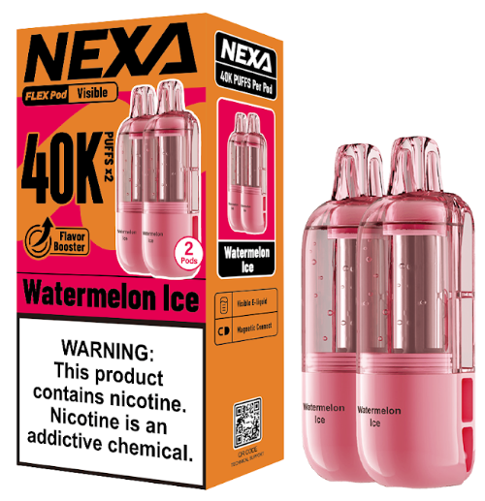 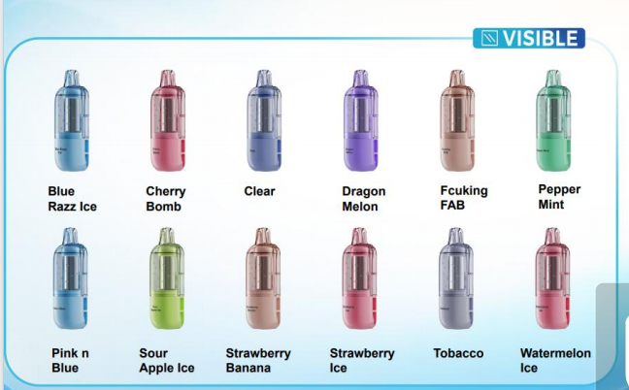
 |  | Quantity/pcs | 407,200 |  | Production date | 2025-10-25
 |  | Product specifications | ☑ 50mg/ml ☑ Puffs:40000 *2 ☑ Capacity:18ml*2 ☑ 12 flavors available |  | Carton Display | ☑ 200 pcs in a carton. ☑ each carton: 15.71kg; ☑ carton size: 374*344*289mm
 |  | Location | 保税仓 |  | Price

物料 | 物料描述 | 规格 | 出到保税区（按整箱） | 备注
F2UD253T3025 | UD253+UP253B套装 | UD253+UP253B套装 蓝色+蓝色拉兹冰 50mg/mL 美国(新)版(一杆一弹) | 4,900 | 2025年10月底生产，小盒为橙色VI视觉，外箱有NEXA LOGO，箱规100PCS/箱
F2UD253T3026 | UD253+UP253B套装 | UD253+UP253B套装 粉色+西瓜冰 50mg/mL 美国(新)版(一杆一弹) | 5,000 | 2025年10月底生产，小盒为橙色VI视觉，外箱有NEXA LOGO，箱规100PCS/箱
F2UD253T3027 | UD253+UP253B套装 | UD253+UP253B套装 灰色+(焦糖)烟草 50mg/mL 美国(新)版(一杆一弹) | 6,700 | 2025年10月底生产，小盒为橙色VI视觉，外箱有NEXA LOGO，箱规100PCS/箱 |  |  | 美国仓库出货价格 | 以下价格均为EXW价格（USD） |  |  |  | 备注
F2UD253T3028 | UD253+UP253B套装 | UD253+UP253B套装 香槟色+小熊软糖 50mg/mL 美国(新)版(一杆一弹) | 5,500 | 2025年10月底生产，小盒为橙色VI视觉，外箱有NEXA LOGO，箱规100PCS/箱 |  |  | 出货方式 | 客户在美国的货代仓库自提
F2UD253T3029 | UD253+UP253B套装 | UD253+UP253B套装 绿色+曼妥思薄荷糖 50mg/mL 美国(新)版(一杆一弹) | 6,000 | 2025年10月底生产，小盒为橙色VI视觉，外箱有NEXA LOGO，箱规100PCS/箱 |  |  | 版本 | 订单＜2W | 2W≤订单＜5W | 5W≤订单＜10W | 订单≥10W
F2UD253T3030 | UD253+UP253B套装 | UD253+UP253B套装 紫色+西瓜梨火龙果 50mg/mL 美国(新)版(一杆一弹) | 5,000 | 2025年10月底生产，小盒为橙色VI视觉，外箱有NEXA LOGO，箱规100PCS/箱 |  |  | UD253套装 | 暂无 非美区在美仓提货价格暂无更新，case by case谈 |  |  |  | 暂无更新
F2UD253T3031 | UD253+UP253B套装 | UD253+UP253B套装 蓝色+粉红蓝莓冰 50mg/mL 美国(新)版(一杆一弹) | 5,600 | 2025年10月底生产，小盒为橙色VI视觉，外箱有NEXA LOGO，箱规100PCS/箱 |  |  | UP253/B烟弹（PCS） | 暂无 非美区在美仓提货价格暂无更新，case by case谈 |  |  |  | 暂无更新
F2UD253T3032 | UD253+UP253B套装 | UD253+UP253B套装 粉色+草莓冰 50mg/mL 美国(新)版(一杆一弹) | 5,600 | 2025年10月底生产，小盒为橙色VI视觉，外箱有NEXA LOGO，箱规100PCS/箱
F2UD253T3033 | UD253+UP253B套装 | UD253+UP253B套装 蓝紫色+冰泉 50mg/mL 美国(新)版(一杆一弹) | 6,300 | 2025年10月底生产，小盒为橙色VI视觉，外箱有NEXA LOGO，箱规100PCS/箱 |  |  | 以上为在美销售的版本，必须销出美国，不允许在美国境内销售； 如需要在美销售，建议向美国的MD下单。
F2UD253T3034 | UD253+UP253B套装 | UD253+UP253B套装 粉色+樱桃树莓 50mg/mL 美国(新)版(一杆一弹) | 5,200 | 2025年10月底生产，小盒为橙色VI视觉，外箱有NEXA LOGO，箱规100PCS/箱
F2UD253T3035 | UD253+UP253B套装 | UD253+UP253B套装 香槟色+草莓香蕉 50mg/mL 美国(新)版(一杆一弹) | 5,800 | 2025年10月底生产，小盒为橙色VI视觉，外箱有NEXA LOGO，箱规100PCS/箱
F2UD253T3036 | UD253+UP253B套装 | UD253+UP253B套装 黄绿色+酸苹果冰 50mg/mL 美国(新)版(一杆一弹) | 5,200 | 2025年10月底生产，小盒为橙色VI视觉，外箱有NEXA LOGO，箱规100PCS/箱
F2UD253T3061 | UD253+UP253B套装 | UD253+UP253B套装 蓝色+蓝色拉兹冰 50mg/mL 美国(中)版 (一杆一弹) | 12,900 | 2025年11月底生产，小盒为橙色VI视觉，外箱无NEXA LOGO，箱规100PCS/箱
F2UD253T3062 | UD253+UP253B套装 | UD253+UP253B套装 粉色+西瓜冰 50mg/mL 美国(中)版 (一杆一弹) | 12,900 | 2025年11月底生产，小盒为橙色VI视觉，外箱无NEXA LOGO，箱规100PCS/箱
F2UD253T3063 | UD253+UP253B套装 | UD253+UP253B套装 灰色+(焦糖)烟草 50mg/mL 美国(中)版 (一杆一弹) | 2,400 | 2025年11月底生产，小盒为橙色VI视觉，外箱无NEXA LOGO，箱规100PCS/箱
F2UD253T3064 | UD253+UP253B套装 | UD253+UP253B套装 香槟色+小熊软糖 50mg/mL 美国(中)版 (一杆一弹) | 12,900 | 2025年11月底生产，小盒为橙色VI视觉，外箱无NEXA LOGO，箱规100PCS/箱 |  |  | 非美区价格 | 以下价格均为EXW价格（USD） |  |  |  |  |  |  |  | 政策备注
F2UD253T3065 | UD253+UP253B套装 | UD253+UP253B套装 绿色+曼妥思薄荷糖 50mg/mL 美国(中)版 (一杆一弹) | 12,900 | 2025年11月底生产，小盒为橙色VI视觉，外箱无NEXA LOGO，箱规100PCS/箱 |  |  | 出货方式 | 总部新生产 |  |  |  | 保税仓出货
F2UD253T3066 | UD253+UP253B套装 | UD253+UP253B套装 紫色+西瓜梨火龙果 50mg/mL 美国(中)版 (一杆一弹) | 12,900 | 2025年11月底生产，小盒为橙色VI视觉，外箱无NEXA LOGO，箱规100PCS/箱 |  |  | 版本 | 总部剩余套料库存 | 美国版/标准版 | 包材定制版本 | 烟油定制（口味不变，仅做口味风格等定制）+包材定制 | 保税仓库存 | 美国版 | 包材定制版本 | 烟油定制+包材
F2UD253T3067 | UD253+UP253B套装 | UD253+UP253B套装 蓝色+粉红蓝莓冰 50mg/mL 美国(中)版 (一杆一弹) | 12,900 | 2025年11月底生产，小盒为橙色VI视觉，外箱无NEXA LOGO，箱规100PCS/箱 |  |  | UD253套装 |  | 4.5 | 4.65 | 4.95 | 200600 | 4.5 | 4.65 | 无 | 必须先出货保税仓库存，出完后才从总部新生产。
F2UD253T3068 | UD253+UP253B套装 | UD253+UP253B套装 粉色+草莓冰 50mg/mL 美国(中)版 (一杆一弹) | 12,900 | 2025年11月底生产，小盒为橙色VI视觉，外箱无NEXA LOGO，箱规100PCS/箱 |  |  | UP253烟弹（单颗） |  | 2 | 2.15 | 2.45 | 407200 | 2 | 2.15 | 无 | 必须先出货保税仓库存，出完后才从总部新生产
F2UD253T3069 | UD253+UP253B套装 | UD253+UP253B套装 蓝紫色+冰泉 50mg/mL 美国(中)版 (一杆一弹) | 2,400 | 2025年11月底生产，小盒为橙色VI视觉，外箱无NEXA LOGO，箱规100PCS/箱
F2UD253T3070 | UD253+UP253B套装 | UD253+UP253B套装 粉色+樱桃树莓 50mg/mL 美国(中)版 (一杆一弹) | 12,900 | 2025年11月底生产，小盒为橙色VI视觉，外箱无NEXA LOGO，箱规100PCS/箱 |  |  | 以上美国版本和标准版本不允许窜货美国。 如果发现窜货，对应的订单的销售提成扣除。如果提成已发，则再后续提成中扣除。
F2UD253T3071 | UD253+UP253B套装 | UD253+UP253B套装 香槟色+草莓香蕉 50mg/mL 美国(中)版 (一杆一弹) | 12,900 | 2025年11月底生产，小盒为橙色VI视觉，外箱无NEXA LOGO，箱规100PCS/箱
F2UD253T3072 | UD253+UP253B套装 | UD253+UP253B套装 黄绿色+酸苹果冰 50mg/mL 美国(中)版 (一杆一弹) | 12,900 | 2025年11月底生产，小盒为橙色VI视觉，外箱无NEXA LOGO，箱规100PCS/箱 |  |  | 定制MOQ要求：
 |  | 总共 | 200,600 |  |  |  | 包装定制的版本：单口味不得少于2K
 |  |  |  |  |  |  | 烟油定制（口味不变，仅做口味风格等定制）+包材定制：单口味不得少于5K
物料 | 物料描述 | 规格 | 出到保税区（按整箱）
F5UP253D3026 | UP253B电子烟烟弹 | UP253B电子烟烟弹 蓝色拉兹冰 50mg/mL 美国(新)版 | 6200 | 2025年10月底生产，小盒为橙色VI视觉，外箱有NEXA LOGO，箱规200PCS/箱 |  |  | 保税仓出货要求：
F5UP253D3027 | UP253B电子烟烟弹 | UP253B电子烟烟弹 西瓜冰 50mg/mL 美国(新)版 | 6200 | 2025年10月底生产，小盒为橙色VI视觉，外箱有NEXA LOGO，箱规200PCS/箱 |  |  | 每个型号至少整箱，不做拆箱。
F5UP253D3028 | UP253B电子烟烟弹 | UP253B电子烟烟弹 (焦糖)烟草 50mg/mL 美国(新)版 | 9200 | 2025年10月底生产，小盒为橙色VI视觉，外箱有NEXA LOGO，箱规200PCS/箱
F5UP253D3029 | UP253B电子烟烟弹 | UP253B电子烟烟弹 小熊软糖 50mg/mL 美国(新)版 | 6200 | 2025年10月底生产，小盒为橙色VI视觉，外箱有NEXA LOGO，箱规200PCS/箱
F5UP253D3030 | UP253B电子烟烟弹 | UP253B电子烟烟弹 曼妥思薄荷糖 50mg/mL 美国(新)版 | 4600 | 2025年10月底生产，小盒为橙色VI视觉，外箱有NEXA LOGO，箱规200PCS/箱
F5UP253D3031 | UP253B电子烟烟弹 | UP253B电子烟烟弹 西瓜梨火龙果 50mg/mL 美国(新)版 | 6200 | 2025年10月底生产，小盒为橙色VI视觉，外箱有NEXA LOGO，箱规200PCS/箱
F5UP253D3032 | UP253B电子烟烟弹 | UP253B电子烟烟弹 粉红蓝莓冰 50mg/mL 美国(新)版 | 6200 | 2025年10月底生产，小盒为橙色VI视觉，外箱有NEXA LOGO，箱规200PCS/箱
F5UP253D3033 | UP253B电子烟烟弹 | UP253B电子烟烟弹 草莓冰 50mg/mL 美国(新)版 | 6200 | 2025年10月底生产，小盒为橙色VI视觉，外箱有NEXA LOGO，箱规200PCS/箱
F5UP253D3034 | UP253B电子烟烟弹 | UP253B电子烟烟弹 冰泉 50mg/mL 美国(新)版 | 9200 | 2025年10月底生产，小盒为橙色VI视觉，外箱有NEXA LOGO，箱规200PCS/箱
F5UP253D3035 | UP253B电子烟烟弹 | UP253B电子烟烟弹 樱桃树莓 50mg/mL 美国(新)版 | 6200 | 2025年10月底生产，小盒为橙色VI视觉，外箱有NEXA LOGO，箱规200PCS/箱
F5UP253D3036 | UP253B电子烟烟弹 | UP253B电子烟烟弹 草莓香蕉 50mg/mL 美国(新)版 | 4800 | 2025年10月底生产，小盒为橙色VI视觉，外箱有NEXA LOGO，箱规200PCS/箱
F5UP253D3037 | UP253B电子烟烟弹 | UP253B电子烟烟弹 酸苹果冰 50mg/mL 美国(新)版 | 6000 | 2025年10月底生产，小盒为橙色VI视觉，外箱有NEXA LOGO，箱规200PCS/箱
F5UP253D3062 | UP253B电子烟烟弹 | UP253B电子烟烟弹 蓝色拉兹冰 50mg/mL 美国(中)版 | 32,000 | 2025年11月底生产，小盒为橙色VI视觉，外箱无NEXA LOGO，箱规200PCS/箱
F5UP253D3063 | UP253B电子烟烟弹 | UP253B电子烟烟弹 西瓜冰 50mg/mL 美国(中)版 | 32,000 | 2025年11月底生产，小盒为橙色VI视觉，外箱无NEXA LOGO，箱规200PCS/箱
F5UP253D3064 | UP253B电子烟烟弹 | UP253B电子烟烟弹 (焦糖)烟草 50mg/mL 美国(中)版 | 5,000 | 2025年11月底生产，小盒为橙色VI视觉，外箱无NEXA LOGO，箱规200PCS/箱
F5UP253D3065 | UP253B电子烟烟弹 | UP253B电子烟烟弹 小熊软糖 50mg/mL 美国(中)版 | 32,000 | 2025年11月底生产，小盒为橙色VI视觉，外箱无NEXA LOGO，箱规200PCS/箱
F5UP253D3066 | UP253B电子烟烟弹 | UP253B电子烟烟弹 曼妥思薄荷糖 50mg/mL 美国(中)版 | 32,000 | 2025年11月底生产，小盒为橙色VI视觉，外箱无NEXA LOGO，箱规200PCS/箱
F5UP253D3067 | UP253B电子烟烟弹 | UP253B电子烟烟弹 西瓜梨火龙果 50mg/mL 美国(中)版 | 32,000 | 2025年11月底生产，小盒为橙色VI视觉，外箱无NEXA LOGO，箱规200PCS/箱
F5UP253D3068 | UP253B电子烟烟弹 | UP253B电子烟烟弹 粉红蓝莓冰 50mg/mL 美国(中)版 | 32,000 | 2025年11月底生产，小盒为橙色VI视觉，外箱无NEXA LOGO，箱规200PCS/箱
F5UP253D3069 | UP253B电子烟烟弹 | UP253B电子烟烟弹 草莓冰 50mg/mL 美国(中)版 | 32,000 | 2025年11月底生产，小盒为橙色VI视觉，外箱无NEXA LOGO，箱规200PCS/箱
F5UP253D3070 | UP253B电子烟烟弹 | UP253B电子烟烟弹 冰泉 50mg/mL 美国(中)版 | 5,000 | 2025年11月底生产，小盒为橙色VI视觉，外箱无NEXA LOGO，箱规200PCS/箱
F5UP253D3071 | UP253B电子烟烟弹 | UP253B电子烟烟弹 樱桃树莓 50mg/mL 美国(中)版 | 32,000 | 2025年11月底生产，小盒为橙色VI视觉，外箱无NEXA LOGO，箱规200PCS/箱
F5UP253D3072 | UP253B电子烟烟弹 | UP253B电子烟烟弹 草莓香蕉 50mg/mL 美国(中)版 | 32,000 | 2025年11月底生产，小盒为橙色VI视觉，外箱无NEXA LOGO，箱规200PCS/箱
F5UP253D3073 | UP253B电子烟烟弹 | UP253B电子烟烟弹 酸苹果冰 50mg/mL 美国(中)版 | 32,000 | 2025年11月底生产，小盒为橙色VI视觉，外箱无NEXA LOGO，箱规200PCS/箱
 |  | 总共 | 407,200

Crystal Pro Suonon Switch 30K
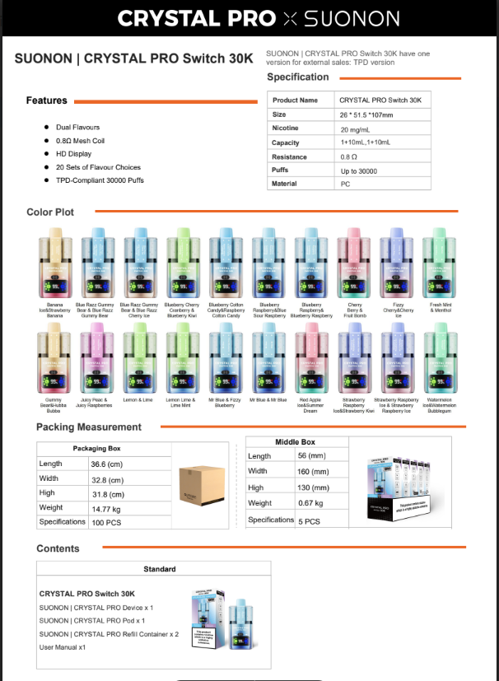
Brand Name | SUONON&CRYSTAL |  | Product model | Switch 30K KIT
Product Rendering | 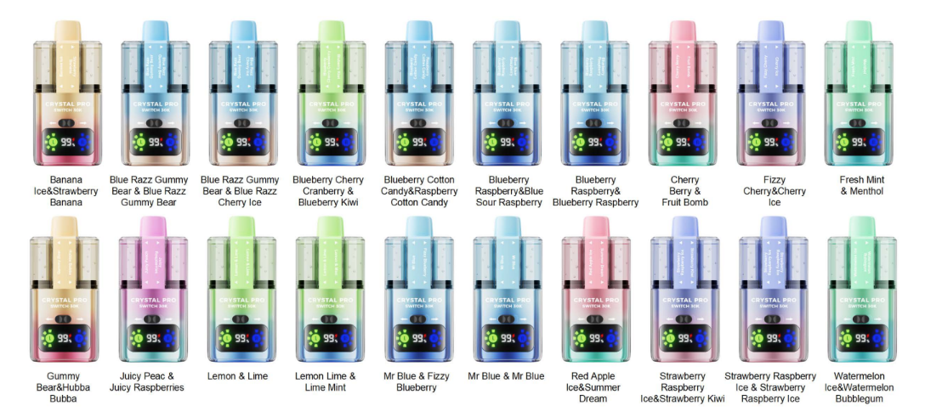 |  |  |  |  | UD267
Quantity/pcs | 3,086 |  | Production date | 2025-07-10
Product specifications | ☑ 20mg/ml ☑ Puffs:30000 ☑ Capacity:1+10ml*2 ☑ 12 flavors available ☑ 800mAh Rechargeable battery |  | Carton Display | ☑ 100 pcs in a carton. ☑ each carton: 14.77kg ☑ carton size: 366*328*318mm
Location | 保税仓 |  | Price

Model | No. | FLAVOR-中文 | FLAVOR-英文 | Unit | QTY
 | 1 | 蓝莓树莓+蓝莓酸树莓 | Blueberry Raspberry/Blue Sour Raspberry | PCS | 548 | 保税仓成品库存，库龄25年7月
 | 2 | 蓝色拉兹小熊软糖+蓝色拉兹樱桃冰 | Blue Razz Gummy Bear/Blue Razz Cherry Ice | PCS | 548 | 保税仓成品库存，库龄25年7月
 | 3 | 蓝莓+蓝莓汽水 | Mr Blue/Fizzy Blueberry | PCS | 548 | 保税仓成品库存，库龄25年7月
 | 4 | 草莓树莓冰+草莓猕猴桃 | Strawberry Raspberry Ice/Strawberry Kiwi | PCS | 548 | 保税仓成品库存，库龄25年7月
 | 5 | 多汁桃子+多汁树莓 | Juicy Peach/Juicy Raspberries | PCS | 549 | 保税仓成品库存，库龄25年7月
 | 6 | 樱桃汽水+樱桃冰 | Fizzy Cherry/Cherry Ice | PCS | 49 | 保税仓成品库存，库龄25年7月
 | 7 | 柠檬酸橙+粉红柠檬汁 | Lemon & Lime/Pink Lemonade | PCS | 49 | 保税仓成品库存，库龄25年7月
 | 8 | 西瓜冰+西瓜口香糖 | Watermelon Ice/Watermelon Bubblegum | PCS | 49 | 保税仓成品库存，库龄25年7月
 | 9 | 樱桃莓子+水果大爆炸 | Cherry Berry/Fruit Bomb | PCS | 49 | 保税仓成品库存，库龄25年7月
 | 10 | 小熊软糖+彩虹软糖 | Gummy Bear/Hubba Bubba | PCS | 49 | 保税仓成品库存，库龄25年7月
 | 11 | 蓝莓樱桃蔓越莓+蓝莓猕猴桃 | Blueberry Cherry Cranberry/Blueberry Kiwi | PCS | 50 | 保税仓成品库存，库龄25年7月 | 内部型号 | 产品形式 | 品牌名称 | 传播名称 | 实际库存数量 | 库龄 | 备注 | 公司已签批价格（EXW）
 | 12 | 蓝莓树莓 | Blueberry Raspberry | PCS | 50 | 保税仓成品库存，库龄25年7月 | UD267+UP267 | 套装 | SUONON&CRYSTAL | Switch 30K KIT | 3086 | Jul-25 | 保税仓成品库存，库龄25年7月 | 1.5USD

Total |  |  |  |  | 3,086 |  | 不限制售卖区域，不进行包装定制。
 |  |  |  | 货损3% | 92.58
 |  |  |  | 实际数量 | 2,993

CP Pro Suonon Switch 30K POD
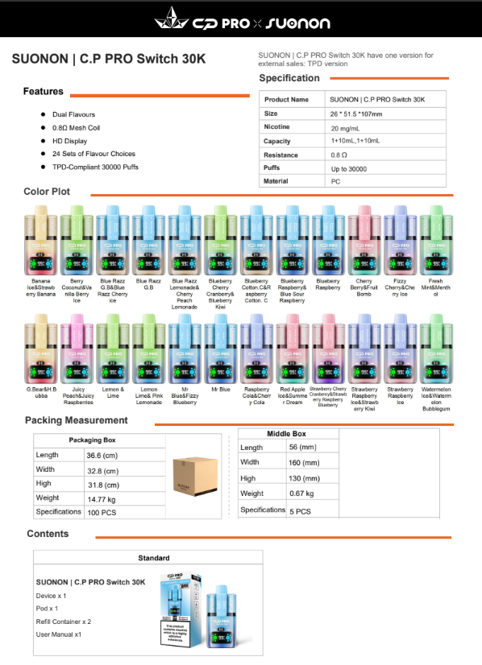
Brand Name | SUONON&C.P PRO |  | Product model | Switch 30K POD
Product Rendering | 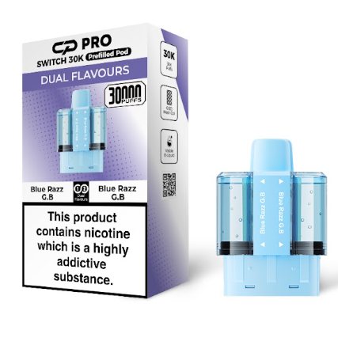 |  |  |  |  | UP267CP
Quantity/pcs | 89,500 |  | Production date | 2025-07-21
Product specifications | ☑ 20mg/ml ☑ Puffs:30000 ☑ Capacity:1+10ml*2 ☑ 23 flavors available |  | Carton Display | ☑ 100 pcs in a carton. ☑ each carton: 8.7kg ☑ carton size: 340*327*247mm
Location | 保税仓 |  | Price

Model | No. | FLAVOR-中文 | FLAVOR-英文 | Unit | QTY
 | 1 | 蓝莓树莓+蓝莓酸树莓 | Blueberry Raspberry/Blue Sour Raspberry | PCS | 4,500 | 保税仓成品库存，库龄25年7月
 | 2 | 蓝色拉兹小熊软糖+蓝色拉兹樱桃冰 | Blue Razz G.B/Blue Razz Cherry Ice | PCS | 4,500 | 保税仓成品库存，库龄25年7月
 | 3 | 蓝莓+蓝莓汽水 | Mr Blue/Fizzy Blueberry | PCS | 4,500 | 保税仓成品库存，库龄25年7月
 | 4 | 草莓树莓冰+草莓猕猴桃 | Strawberry Raspberry Ice/Strawberry Kiwi | PCS | 4,400 | 保税仓成品库存，库龄25年7月
 | 5 | 多汁桃子+多汁树莓 | Juicy Peach/Juicy Raspberries | PCS | 4,500 | 保税仓成品库存，库龄25年7月
 | 6 | 樱桃汽水+樱桃冰 | Fizzy Cherry/Cherry Ice | PCS | 4,500 | 保税仓成品库存，库龄25年7月
 | 7 | 柠檬酸橙+粉红柠檬汁 | Lemon & Lime/ Pink Lemonade | PCS | 4,600 | 保税仓成品库存，库龄25年7月
 | 8 | 西瓜冰+西瓜口香糖 | Watermelon Ice/Watermelon Bubblegum | PCS | 4,400 | 保税仓成品库存，库龄25年7月
 | 9 | 樱桃莓子+水果大爆炸 | Cherry Berry/Fruit Bomb | PCS | 4,500 | 保税仓成品库存，库龄25年7月
 | 10 | 小熊软糖+彩虹软糖 | G.Bear/H.Bubba | PCS | 4,500 | 保税仓成品库存，库龄25年7月
 | 11 | 蓝莓棉花糖+树莓棉花糖 | Blueberry Cotton. C/Raspberry Cotton. C | PCS | 4,500 | 保税仓成品库存，库龄25年7月 | 内部型号 | 产品形式 | 品牌名称 | 传播名称 | 实际库存数量 | 库龄 | 备注 | 公司已签批价格（EXW）
 | 12 | 新鲜薄荷+薄荷醇 | Fresh Mint/Menthol | PCS | 4,500 | 保税仓成品库存，库龄25年7月 | UP267CP | 烟弹 | SUONON&C.P PRO | Switch 30K POD | 89500 | Jul-25 | 保税仓成品库存，库龄25年7月 | 0.5USD
 | 13 | 蓝莓樱桃蔓越莓+蓝莓猕猴桃 | Blueberry Cherry Cranberry/Blueberry Kiwi | PCS | 4,400 | 保税仓成品库存，库龄25年7月
 | 14 | 香蕉冰+草莓香蕉 | Banana Ice/Strawberry Banana | PCS | 4,600 | 保税仓成品库存，库龄25年7月
 | 15 | 红苹果冰+夏日之梦 | Red Apple Ice/Summer Dream | PCS | 4,700 | 保税仓成品库存，库龄25年7月 | 不限制售卖区域，不进行包装定制。
 | 16 | 蓝色拉兹小熊软糖 | Blue Razz G. B | PCS | 1,500 | 保税仓成品库存，库龄25年7月
 | 17 | 蓝莓树莓 | Blueberry Raspberry | PCS | 1,700 | 保税仓成品库存，库龄25年7月
 | 18 | 蓝莓 | Mr Blue | PCS | 1,700 | 保税仓成品库存，库龄25年7月
 | 19 | 柠檬酸橙 | Lemon & Lime | PCS | 1,900 | 保税仓成品库存，库龄25年7月
 | 20 | 草莓树莓冰 | Strawberry Raspberry Ice | PCS | 1,500 | 保税仓成品库存，库龄25年7月
 | 21 | 蓝莓柠檬汁+樱桃桃子柠檬汁 | Blue Razz Lemonade/ Cherry Peach Lemonade | PCS | 4,600 | 保税仓成品库存，库龄25年7月
 | 22 | 树莓可乐+樱桃可乐 | Raspberry Cola/Cherry Cola | PCS | 4,400 | 保税仓成品库存，库龄25年7月
 | 23 | 莓果椰子+香草莓果冰 | Berry Coconut/Vanilla Berry lce | PCS | 4,600 | 保税仓成品库存，库龄25年7月

Total |  |  |  |  | 89,500
 |  |  |  | 货损3% | 2685
 |  |  |  | 实际数量 | 86,815

Dual Galaxy 30000
Brand Name | ETS |  | Product model | Dual Galaxy 30000
Product Rendering | 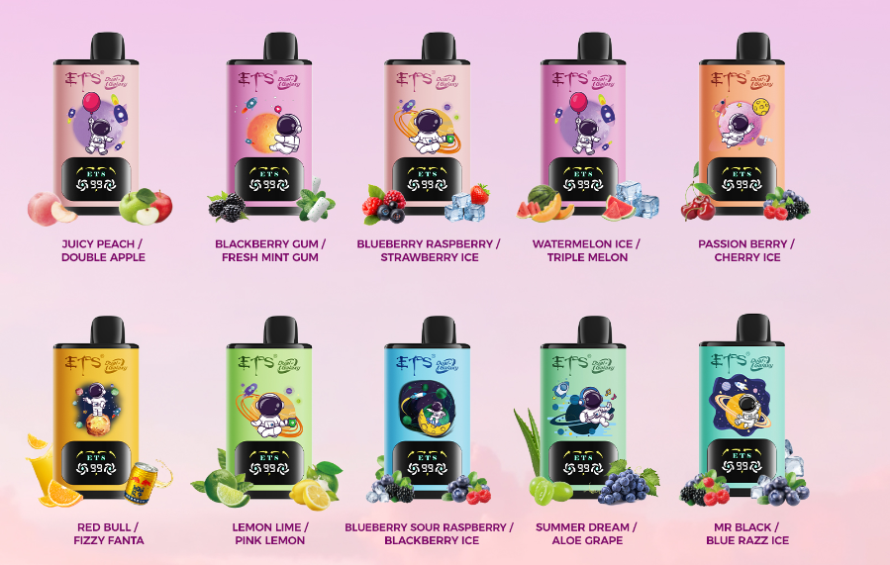 |  |  |  |  | UD250
Quantity/pcs | 32,000 |  | Production date | 新生产
Product specifications | ☑ 50mg/ml ☑ Puffs:30000 ☑ Capacity:18ml ☑ 16 flavors available ☑ 800mAh Rechargeable battery |  | Carton Display | ☑ 200 pcs in a carton. ☑ each carton: 12.85kg; ☑ carton size: 610*360*160mm
Location | 东莞 |  | Price

Model | No. | FLAVOR-中文 | FLAVOR-英文 | Unit | QTY |  | 内部型号 | 产品形式 | 品牌名称 | 传播名称 | 实际库存数量 | 库龄 | 备注 | 公司已签批价格（EXW）
 | 1 | 蓝莓酸树莓+黑莓冰 | Blueberry Sour Raspberry & Blackberry Ice | PCS | 2,000 | 工厂原材料，新做货，无库龄 | UD250 | 一次性 | ETS | Dual Galaxy 30000 | 32,000 | 新生产 | 工厂原材料，新做货，无库龄 | 3.8USD 暂无最新清库审批的价格，case by case谈
 | 2 | 柠檬青柠+粉红柠檬 | Lemon Lime & Pink Lemon | PCS | 2,000 | 工厂原材料，新做货，无库龄
 | 3 | 黑先生+蓝莓拉兹冰 | Mr Black & Blue Razz Ice | PCS | 2,000 | 工厂原材料，新做货，无库龄 | 不限制售卖区域，不进行包装定制。
 | 4 | 紫葡萄+芦荟青提 | Summer Dream & Aloe Grape | PCS | 2,400 | 工厂原材料，新做货，无库龄
 | 5 | 蓝莓覆盆子+草莓冰 | Blueberry Raspberry & Strawberry Ice | PCS | 2,000 | 工厂原材料，新做货，无库龄
 | 6 | 水蜜桃+双苹果 | Juicy Peach & Double Apple | PCS | 2,000 | 工厂原材料，新做货，无库龄
 | 7 | 红牛+芬达 | Red Bull & Fizzy Fanta | PCS | 2,400 | 工厂原材料，新做货，无库龄
 | 8 | 西瓜冰+西瓜甜瓜哈密瓜 | Watermelon Ice & Triple Melon | PCS | 2,000 | 工厂原材料，新做货，无库龄
 | 9 | 黑莓口香糖+清新薄荷口香糖 | Blackberry Gum & Fresh Mint Gum | PCS | 1,800 | 工厂原材料，新做货，无库龄
 | 10 | 激情浆果+樱桃冰 | Passion Berry & Cherry Ice | PCS | 2,000 | 工厂原材料，新做货，无库龄
 | 11 | 苹果桃子+芒果桃子 | Apple Peach & Mango Peach | PCS | 1,800 | 工厂原材料，新做货，无库龄
 | 12 | 奇异果番石榴+草莓猕猴桃 | Kiwi Guava & Strawberry Kiwi | PCS | 2,000 | 工厂原材料，新做货，无库龄
 | 13 | 蓝莓樱桃蔓越莓+草莓树莓樱桃冰 | Blueberry Cherry Cranberry & Strawberry Raspberry Cherry lce | PCS | 1,800 | 工厂原材料，新做货，无库龄
 | 14 | 草莓石榴+草莓奇异果石榴汁 | Strawberry Pomegranate & Strawberry Kiwi Pomegranate | PCS | 1,800 | 工厂原材料，新做货，无库龄
 | 15 | 彩虹糖+橙子甜瓜 | Skittles & Orange Melon | PCS | 2,000 | 工厂原材料，新做货，无库龄
 | 16 | 樱桃可乐冰+西瓜樱桃 | Cherry Cola lce & Watermelon Cherry | PCS | 2,000 | 工厂原材料，新做货，无库龄

Total |  |  |  |  | 32,000
 |  |  |  | 货损3% | 960
 |  |  |  | 实际数量 | 31,040

ARGUSBAR NEON 2K
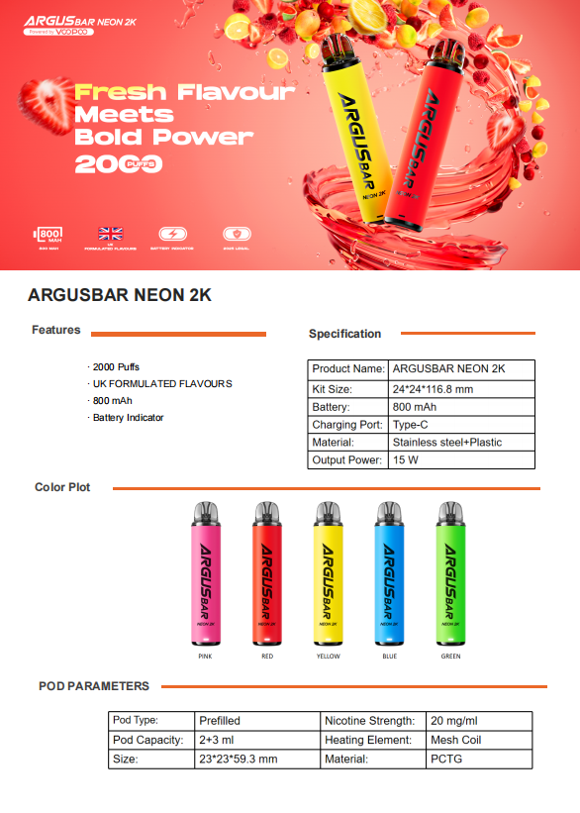
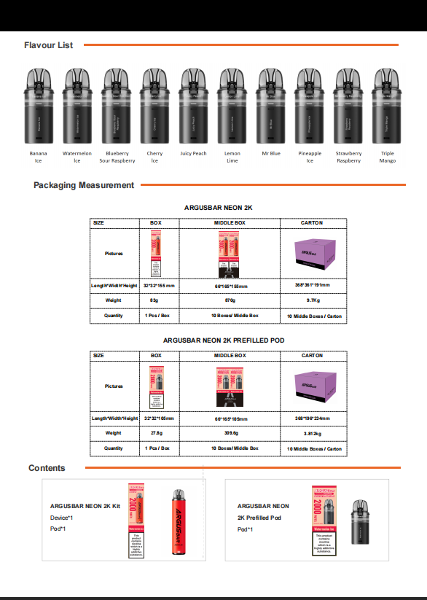
Brand Name | ARGUSBAR |  | Product model | NEON 2K
Product Rendering | 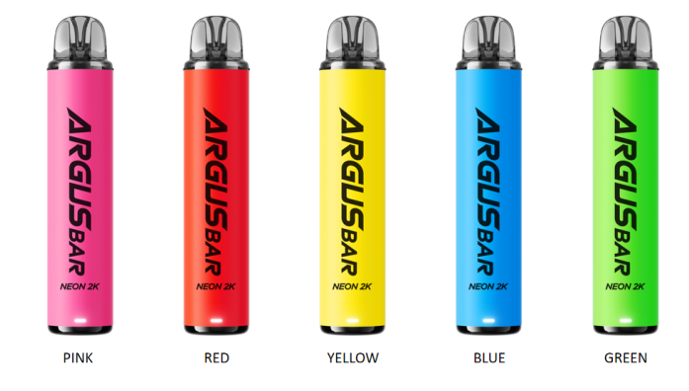
Quantity/pcs | 90,790 |  | Production date | 新生产
Product specifications | ☑ 20mg/ml ☑ Puffs:2000 ☑ Capacity:2+3ml ☑ 10 flavors available ☑ 800mAh Rechargeable battery |  | Carton Display | ☑ 100 pcs in a carton. ☑ each carton: 9.75kg ☑ carton size: 468*341*181mm
Location | 东莞 |  | Price

Model | No. | FLAVOR-中文 | FLAVOR-英文 | Unit | QTY
 | 1 | 柠檬青柠 | Lemon Lime | PCS | 10,480 | 工厂原材料，新做货，无库龄
 | 2 | 三重芒果 | Triple Mango | PCS | 7,780 | 工厂原材料，新做货，无库龄
 | 3 | 香蕉冰 | Banana lce | PCS | 10,080 | 工厂原材料，新做货，无库龄
 | 4 | 菠萝冰 | Pineapple Ice | PCS | 9,080 | 工厂原材料，新做货，无库龄
 | 5 | 草莓覆盆子 | Strawberry Raspberry | PCS | 7,580 | 工厂原材料，新做货，无库龄
 | 6 | 多汁桃子 | Juicy Peach | PCS | 9,080 | 工厂原材料，新做货，无库龄
 | 7 | 樱桃冰 | Cherry lce | PCS | 10,080 | 工厂原材料，新做货，无库龄
 | 8 | 西瓜冰 | Watermelon lce | PCS | 7,570 | 工厂原材料，新做货，无库龄
 | 9 | 蓝先生 | Mr.Blue | PCS | 11,480 | 工厂原材料，新做货，无库龄
 | 10 | 蓝莓酸树莓 | Blueberry Sour Raspberry | PCS | 7,580 | 工厂原材料，新做货，无库龄
 | 11 |  |  | PCS
 | 12 |  |  | PCS
 | 13 |  |  | PCS
 | 14 |  |  | PCS |  |  | 内部型号 | 产品形式 | 品牌名称 | 传播名称 | 实际库存数量 | 库龄 | 备注 | 公司已签批价格（EXW）
 | 15 |  |  | PCS |  |  | UD302+UP302 | 套装 | ARGUSBAR | NEON 2K | 90,790 | 新生产 | 工厂原材料，新做货，无库龄 | 1.15USD
Total |  |  |  |  | 90,790
 |  |  |  | 货损3% | 2723.7 |  | 不限制售卖区域，不进行包装定制。
 |  |  |  | 实际数量 | 88,066

